国民健康保険料(税)
 | 78. 国民健康保険料（税）（１人当たり調定額）

 | 時点 2020(R2)年度（毎年） |  |  |  |  |  | 平 均 値 |  |  | 93,652
 | 単位 円，人 |  |  |  |  |  | 標準偏差 |  |  | 7,470
 | 市町村名 | 指標 | 順位 |  | 被保険者数 | 市町村名 | 指標 | 順位 |  | 被保険者数

 | 千葉県 | 96,557 |  | － | 1,334,777 | 八街市 | 94,817 |  | 23 | 19,988
 | 千葉市 | 101,113 |  | 9 | 189,157 | 印西市 | 105,850 |  | 2 | 19,486
 | 銚子市 | 103,601 |  | 5 | 17,341 | 白井市 | 103,825 |  | 4 | 13,252
 | 市川市 | 97,829 |  | 16 | 92,217 | 富里市 | 87,626 |  | 45 | 14,119
 | 船橋市 | 93,301 |  | 29 | 120,141 | 南房総市 | 78,665 |  | 53 | 11,076
 | 館山市 | 82,266 |  | 50 | 12,755 | 匝瑳市 | 96,473 |  | 20 | 10,470
 | 木更津市 | 97,383 |  | 19 | 28,178 | 香取市 | 94,450 |  | 24 | 20,610
 | 松戸市 | 97,757 |  | 17 | 103,961 | 山武市 | 87,695 |  | 44 | 15,531
 | 野田市 | 83,491 |  | 49 | 37,353 | いすみ市 | 86,454 |  | 48 | 11,137
 | 茂原市 | 92,589 |  | 33 | 21,653 | 大網白里市 | 89,090 |  | 41 | 12,771
 | 成田市 | 89,254 |  | 39 | 28,584 | 酒々井町 | 93,552 |  | 27 | 4,856
 | 佐倉市 | 93,052 |  | 31 | 39,804 | 栄町 | 93,381 |  | 28 | 5,807
 | 東金市 | 92,748 |  | 32 | 16,016 | 神崎町 | 100,531 |  | 10 | 1,520
 | 旭市 | 100,060 |  | 12 | 19,380 | 多古町 | 101,270 |  | 8 | 4,200
 | 習志野市 | 103,559 |  | 6 | 29,606 | 東庄町 | 93,993 |  | 26 | 3,984
 | 柏市 | 99,954 |  | 13 | 86,984 | 九十九里町 | 79,182 |  | 52 | 4,629
 | 勝浦市 | 89,419 |  | 38 | 5,051 | 芝山町 | 97,724 |  | 18 | 2,154
 | 市原市 | 99,115 |  | 15 | 61,078 | 横芝光町 | 89,511 |  | 37 | 6,551
 | 流山市 | 99,882 |  | 14 | 33,734 | 一宮町 | 95,884 |  | 21 | 3,457
 | 八千代市 | 105,560 |  | 3 | 36,052 | 睦沢町 | 87,131 |  | 47 | 1,913
 | 我孫子市 | 91,066 |  | 34 | 27,647 | 長生村 | 87,387 |  | 46 | 3,631
 | 鴨川市 | 90,951 |  | 35 | 8,293 | 白子町 | 89,600 |  | 36 | 3,381
 | 鎌ケ谷市 | 93,207 |  | 30 | 23,758 | 長柄町 | 95,223 |  | 22 | 2,001
 | 君津市 | 94,230 |  | 25 | 18,274 | 長南町 | 103,241 |  | 7 | 2,184
 | 富津市 | 88,078 |  | 43 | 11,064 | 大多喜町 | 88,443 |  | 42 | 2,496
 | 浦安市 | 111,624 |  | 1 | 26,976 | 御宿町 | 79,671 |  | 51 | 2,441
 | 四街道市 | 100,329 |  | 11 | 20,317 | 鋸南町 | 75,874 |  | 54 | 2,204
 | 袖ケ浦市 | 89,244 |  | 40 | 13,554

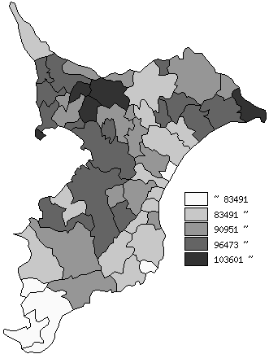
 | 千葉県の推移
 | 被保険者数(右軸) | 指標
平成28年度 | 1614153 | 96549
平成29年度 | 1534275 | 98545
平成30年度 | 1460503 | 94422
令和元年度 | 1394030 | 94959
令和2年度 | 1334777 | 96557

《摘 要》 ・資料出所 保険指導課

